상품제안서
차량용 에어 서큘레이터 | 상품코드: F16227

 |  |  |  |  |  |  | 02-412-0044 | www.easy1.co.kr
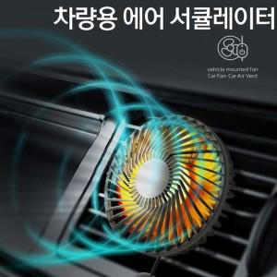

【상세/제작정보】 | 4계절 사용이 가능한 7엽 날개 무드LED 차량용 에어서큘레이터

【인쇄/포장옵션】 | 레이저 / 포장지포장

【공급단가】 | 수량 | 60~ | 100~ | 500~ | 1,000~ | 3,000~
*VAT별도 | 단가 | 10,800원 | 10,400원 | 10,000원 | 9,600원 | 9,360원

【상품 URL】 | https://dev.easy1.co.kr:443/src/goods_detail.php?gdno=16227

